CR6 - 5.6
 |  |  |  |  | Fabricación, Montaje, Mantención y Reparación

 |  |  |  |  | Productos Metálicos de uso estructural y Obras Civiles

 |  |  |  |  | WWW.RUDEL.CL

CR6-5.6 |  | ECONOMIZADOR II - PARED TRASERA - ZONA INFERIOR |  |  |  |  |  |  |  |  | Cambio 60cu Caps y 47cu Recapes

Ubicación del equipo: |  |  | Economizador II piso 6°, Buzón Eco 2 |  |  |  | Supervisor turno día: |  | Mario Vidal
 |  |  |  |  |  |  | Supervisores turno noche: |  | Marcelino Vasquez
Sistema bloqueado: |  |  | Agua Vapor |  |  |  | Ito Planta Turno día: |  | Jaime Urra
 |  |  |  |  |  |  | Ito Planta Turno noche: |  | Victor Cortes
Horas Programadas |  |  |  |  |  |  | Horas Reales
Inicio |  |  |  | 10/05/2017 |  |  | Hora Inicio:
Termino |  |  |  | 13/05/2017 |  |  | Hora Termino:
Horas programadas |  |  |  | 60 Horas |  |  | Tiempo Real:
Itemizado trabajos:

N° | Detalle actividad |  |  |  |  |  |  | Inicio |  | Termino |  |  | Avance

PARA DETALLES VER EN ESQUEMAS PROXIMA PAGINA
Observaciones: |  |  |  |  |  |  |  |  |  |  |  | Turno
 | 1.-
 | 2.-
 | 3.-
REGISTRO FOTOGRÁFICO
Foto 1: |  |  |  |  |  | Foto 2: |  |  | Foto 3:
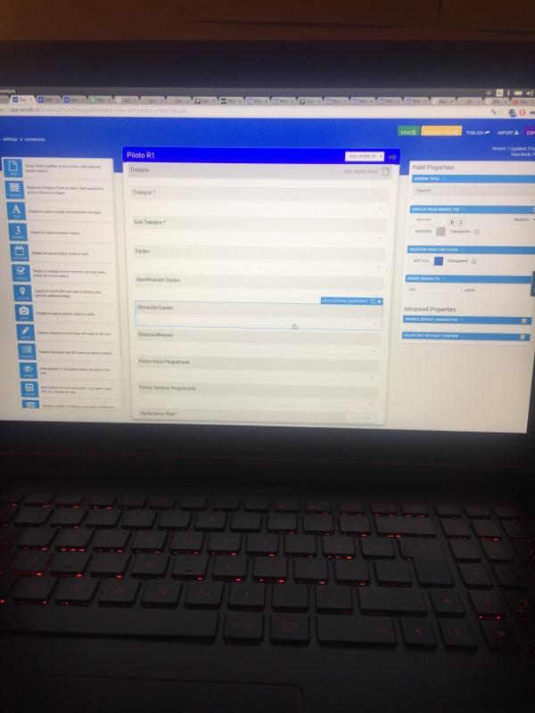 |  |  |  |  |  | 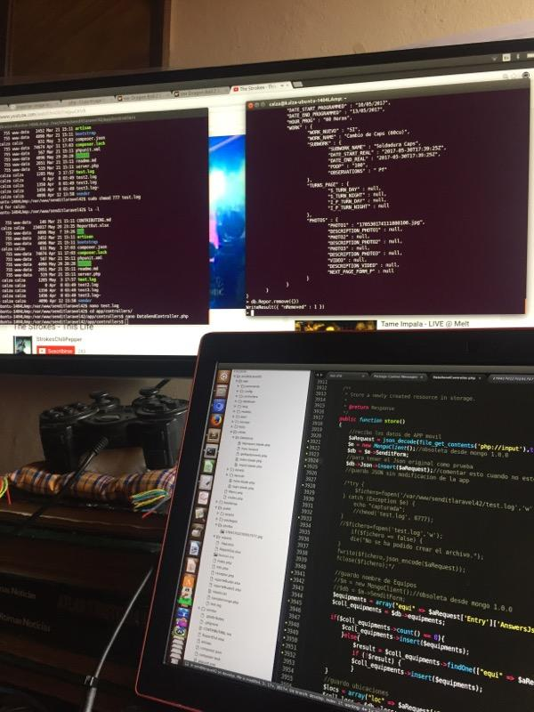 |  |  | 

Foto 1: |  |  |  |  |  | Foto 2: |  |  | Foto 3:

 |  |  |  |  |  |  |  |  |  |  |  |  |  | 13

